ЭБУ
РАБОЧИЙ ТЕХНИЧЕСКИЙ ОТЧЕТ |  |  |  |  | НОМЕР: 2020 02 GN015
 |  |  |  |  | ДАТА: 26.02.2020
Наименование предприятия |  |  |  | ООО "Андижан АТХ
Ф.И.О. составившего отчет |  |  |  | Абдуназаров Н
Номер телефона с кодом города |  |  |  | 998 90 118 87 87
Модель |  |  | Идентификационный номер автомобиля |  | Пробег | Дата продажи
Нексия R3 |  |  | XWBTF69V1LA007661 |  | 6325 | 2019-11-11
Обстоятельства при которых обнаружена проблема |  |  |  | Описание проблемы
 |  |  |  | Отсутствуют показания скорости. Сигнал Check. Сигнализатор ESC постоянного горит при включенном двигателе. Нет связи с ЭБУ двигателя. Неисправность ЭБУ двигателя.
А. |  | Автомобиль стоял, двигатель не работал
В. | Автомобиль находился в движении: |  |  | Информация относительно проблемы (Приложить чертеж или фотграфию неисправности)
 |  | При торможении
 |  | При переходе от ускорения к накату
 |  | При переключение на задний ход |  | 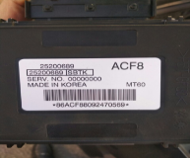
 |  | При повороте
 |  | При ускорении
 |  | При замедлении
 |  | При ___ оборотах в минут
 |  | При любой скорости
 |  | На неровной дороге
 |  | На ___ передаче
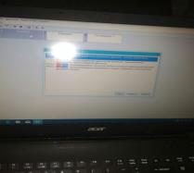
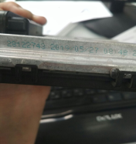
С. | При использовании:
 |  | Тормозов
 |  | При повороте руля
 |  | При выключении сцепления
 |  | Обогревателя / кондиционера
 |  | При работе стеклоочистит / омывателя
 |  | При включении радио / CD проигрыват
 |  | Обогревателя заднего стекла
 |  | Прочее
D. | При работе двигателя:
 |  | При запуске |  | 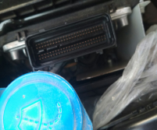 | 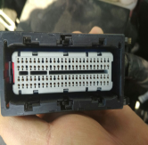
 |  | При прогреве
 |  | На холотом ходу
 |  | При горячем двигателе
E. | Возникает:
 |  | При ускорении
 |  | При высоких оборотах двигателя
 |  | При большой скорости
 |  | При большой загрузке багажника
F. | Когда случается по времени: |  |  | Информация о проблемной детали
 |  | Всегда |  | Номер детали по каталогу: | 25200689
 |  | Иногда |  | Наименование детали: | Электронный блок управления
 |  | После _____ км движения |  | Название поставщика:
 |  | После _____ минут езды |  | LOT № детали: | 2019-05-27
Действия инженера по гарантии дилерского предприятия

Ответственный Отдел по принятию мер и исследованию проблемы

 |  |  |  | (заполняется со стороны Отдела Гарантии качества АО "GM Uzbekistan")

Form 1 007661)
Проверка ЭБУ автомобиля

█ Информация об ЭБУ
Модель | Нексия 3 |  | Номер детали | 25200689
VIN а/м | XWBTF69V1LA007661 |  | Инфо от наклейки ЭБУ | 86АСF88092470569
Фото идентификационной наклейки ЭБУ |  |  | История автомобиля (Дата продажи, ремонта …..)

█ Жалоба клиента
Категория | Пробег [Km] | Жалоба клиента - по возможности подробно

 | 113

█ Проверка внешнего вида
Состояние Пин |  |  | Проверка крышки
Фото терминала (Пин) |  |  | Фото крышки

Фото ЭБУ сверху |  |  | Фото ЭБУ снизу

█ Проверкка функции
Старт двигателя | Коммуникация |  | Иммобилайзер | Check Лампа

Датчик топлива | Датчик охлаждения |  | Тахометр | Код ошибки

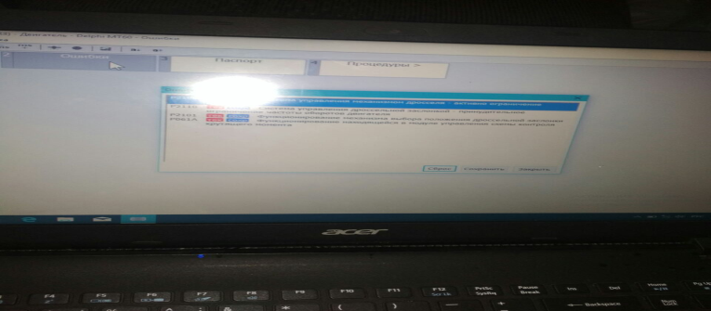
Фото спидометра |  |  | Фото Сканера с кодом ошибки
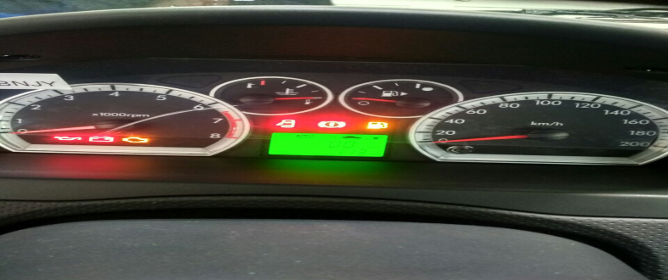

█ Проверка NG ЭБУ (ЭБУ Swap Test)
Старт двигателя | коммуникация |  | Иммобилайзер | Check Лампа

Аккумулятор [V] | Зажигание [V] |  | 5V Точка 1 [V] | 5V Точка 2 [V]

OK ЭБУ с NG автмобилем |  |  | ОК автомобиль с NG ЭБУ
Старт двигателя |  |  | Старт двигателя
Коммуникация со сканером |  |  | Коммуникация со сканером
Иммобилайзер |  |  | Иммобилайзер
Check лампа |  |  | Check лампа
Напряжение аккумулятора |  |  | Напряжение аккумулятора
Напряжение зажигания |  |  | Напряжение зажигания
5V напряжение в Точке 1 |  |  | 5V напряжение в Точке 1
5V напряжение в Точке 2 |  |  | 5V напряжение в Точке 2
Старт двигателя после обучения ключа |  |  | Старт двигателя после обучения ключа
Проблема решена |  |  | Проблема решена
Коды ошибки |  |  | Коды ошибки
Фото спидометра |  |  | Фото спидометра

